Test_Main
Project Name | Xây dựng Website Smart Mobile
Module Code | Trang chủ

 | Passed | Failed | Untested | Blocked | Test Case Total
Round 1 | 10 | 0 | 0 | 0 | 10
Round 2 | 0 | 0 | 0 | 0 | 0
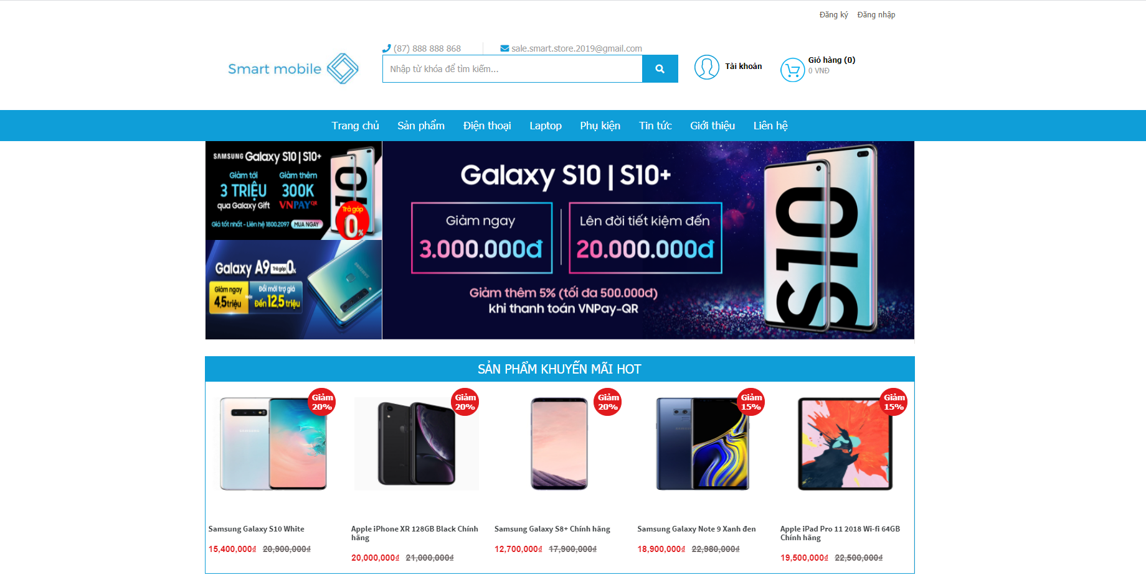

Testcase ID | Test Scenarin | Testcase | Test Steps | Test Data | Expected Result | Actual Result | Pass/ Fail |  | Ngày test |  | Tester
 |  |  |  |  |  |  | Round 1 | Round 2 | Round 1 | Round 2
TC1 | Kiểm tra hiển thị danh mục 'Sản phẩm' | Trỏ chuột vào 'Sản phẩm' có hiển thị ra form sản phẩm không | Trỏ chuột vào ' Sản phẩm' |  | Hiển thị ra form sản phẩm | Hiển thị ra form sản phẩm | Pass |  | 2021-03-31 | 2021-04-01 | Thắng
TC2 | Kiểm tra hiển thị danh mục 'Điện thoại' | Trỏ chuột vào 'Điện thoại' có hiển thị ra form sản phẩm không | Trỏ chuột vào 'Điện thoại' |  | Hiển thị ra form Điện thoại | Hiển thị ra form Điện thoại | Pass |  | 2021-03-31 | 2021-04-01 | Thắng
TC3 | Kiểm tra hiển thị danh mục 'Laptop' | Trỏ chuột vào 'Laptop' có hiển thị ra form sản phẩm không | Trỏ chuột vào 'Laptop' |  | Hiển thị ra form Laptop | Hiển thị ra form Laptop | Pass |  | 2021-03-31 | 2021-04-01 | Thắng
TC4 | Kiểm tra hiển thị danh mục 'Phụ kiện' | Trỏ chuột vào 'Phụ kiện' có hiển thị ra form sản phẩm không | Trỏ chuột vào ' Phụ kiện' |  | Hiển thị ra form Phụ kiện | Hiển thị ra form Phụ kiện | Pass |  | 2021-03-31 | 2021-04-01 | Thắng
TC5 | Kiểm tra hiển thị danh mục 'Tin tức' | Trỏ chuột vào 'Tin tức' có hiển thị ra form sản phẩm không | Trỏ chuột vào 'Tin tức' |  | Hiển thị ra form Tin tức | Hiển thị ra form Tin tức | Pass |  | 2021-03-31 | 2021-04-01 | Thắng
TC6 | Kiểm tra hiển thị danh mục 'Giới thiệu' | Trỏ chuột vào 'Giới thiệu' có hiển thị ra form sản phẩm không | Trỏ chuột vào 'Giới thiệu' |  | Hiển thị ra form Giới thiệu | Hiển thị ra form Giới thiệu | Pass |  | 2021-03-31 | 2021-04-01 | Thắng
TC7 | Kiểm tra hiển thị danh mục 'Liên hệ' | Trỏ chuột vào 'Liên hệ' có hiển thị ra form sản phẩm không | Trỏ chuột vào ' Liên hệ' |  | Hiển thị ra form Liên hệ | Hiển thị ra form Liên hệ | Pass |  | 2021-03-31 | 2021-04-01 | Thắng
TC8 | Kiểm tra hiển thị danh mục 'Trang chủ' | Khi đang ở form khác Trỏ chuột vào 'Trang chủ' có hiển thị ra form sản phẩm không | Trỏ chuột vào 'Trang chủ' |  | Hiển thị ra form Trang chủ | Hiển thị ra form Trang chủ | Pass |  | 2021-03-31 | 2021-04-01 | Thắng
TC9 | Kiểm tra hiển thị danh mục 'Đăng ký' | Trỏ chuột vào 'Đăng ký' có hiển thị ra form sản phẩm không | Trỏ chuột vào 'Đăng ký' |  | Hiển thị ra form Đăng ký | Hiển thị ra form Đăng ký | Pass |  | 2021-03-31 | 2021-04-01 | Thắng
TC10 | Kiểm tra hiển thị danh mục 'Đăng nhập' | Trỏ chuột vào 'Đăng nhập' có hiển thị ra form sản phẩm không | Trỏ chuột vào 'Đăng nhập' |  | Hiển thị ra form Đăng nhập | Hiển thị ra form Đăng nhập | Pass |  | 2021-03-31 | 2021-04-01 | Thắng

Test_register_
Project Name | Xây dựng Website Smart Mobile
Module Code | form đăng ký

 | Passed | Failed | Untested | Blocked | Test Case Total
Round 1 | 7 | 15 | 0 | 0 | 22
Round 2 | 22 | 0 | 0 | 0 | 22
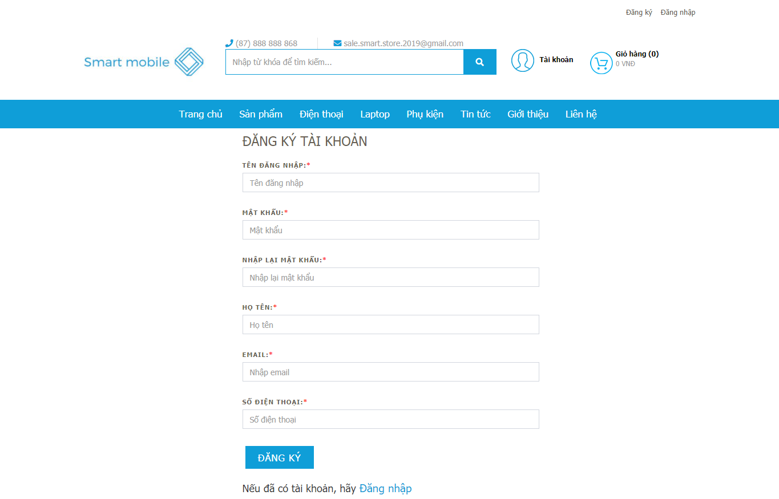

Testcase ID | Test Scenarin | Testcase | Test Steps | Test Data | Expected Result | Actual Result | Pass/ Fail |  | Ngày test |  | Tester
 |  |  |  |  |  |  | Round 1 | Round 2 | Round 1 | Round 2
TC1 | Textbox 'Tên đăng nhập' | Tên đăng nhập bỏ trống | 1. Không nhập giá trị vào textbox 2. Nhấn TAB để chuyển sang 'Mật Khẩu' |  | Hiển thị thông báo lỗi: 'Chưa nhập Tên đăng nhập' | Hiển thị thông báo chưa nhập tên đăng nhập | Fail | Pass | 2021-03-31 | 2021-04-01 | Tuấn Anh
TC2 |  | Tên đăng nhập không đủ 8 kí tự | Nhập thiếu kí tự tên đăng nhập |  | Hiển thị thông báo lỗi: 'Tên đăng nhập sai' | Hiển thị thông báo'lỗi tài khoản không tồn tại' | Fail | Pass | 2021-03-31 | 2021-04-01 | Tuấn Anh
TC3 |  | Tên đăng nhập đủ kí tự | Nhập đủ kí tự |  | Chuyển tiếp qua mật khẩu | Hiển thị thông báo'Đăng kí thành công ' | Pass | Pass | 2021-03-31 | 2021-04-01 | Tuấn Anh
TC4 | Textbox'Mật khẩu' | Mật khẩu để trống | 1. Không nhập giá trị vào textbox 2. Nhấn TAB để chuyển sang ' Xác nhận Mật Khẩu' |  | Hiển thị thông báo lỗi: 'Chưa nhập Mật Khẩu' | Hiển thị thông báo chưa nhập mật khẩu | Fail | Pass | 2021-03-31 | 2021-04-01 | Tuấn Anh
TC5 |  | Mật khẩu không đủ kí tự | Nhập thiếu kí tự mật khẩu |  | Hiển thị thông báo lỗi: 'Mật khẩu sai' | Hiển thị thông báo'lỗi tài khoản không tồn tại' | Fail | Pass | 2021-03-31 | 2021-04-01 | Tuấn Anh
TC6 |  | Mật khẩu không có chữ in hoa | Nhập thiếu chữ in hoa |  | Hiển thị thông báo lỗi: 'Mật khẩu sai' | Hiển thị thông báo'lỗi tài khoản không tồn tại' | Fail | Pass | 2021-03-31 | 2021-04-01 | Tuấn Anh
TC7 |  | Mật khẩu đủ kí tự | Nhập đủ mật khẩu |  | Chuyển tiếp qua xác nhận mật khẩu | Hiển thị thông báo xác nhận mật khẩu | Pass | Pass | 2021-03-31 | 2021-04-01 | Tuấn Anh
TC8 | Textbox'Xác Nhận Mật Khẩu' | Mật khẩu để trống | 1. Không nhập giá trị vào textbox 2. Nhấn TAB để chuyển sang 'giới tính' |  | Hiển thị thông báo lỗi: 'Chưa nhập mật khẩu lại' | Hiển thị thông báo chưa nhập mật khẩu lại | Fail | Pass | 2021-03-31 | 2021-04-01 | Tuấn Anh
TC9 |  | Mật khẩu không đủ kí tự | Nhập thiếu kí tự mật khẩu |  | Hiển thị thông báo lỗi: 'Mật khẩu sai' | Hiển thị thông báo'lỗi tài khoản không tồn tại' | Fail | Pass | 2021-03-31 | 2021-04-01 | Tuấn Anh
TC10 |  | Mật khẩu không có chữ in hoa | Nhập thiếu chữ in hoa |  | Hiển thị thông báo lỗi: 'Mật khẩu sai' | Hiển thị thông báo'lỗi tài khoản không tồn tại' | Fail | Pass | 2021-03-31 | 2021-04-01 | Tuấn Anh
TC11 |  | Mật khẩu đủ kí tự | Nhập đủ mật khẩu |  | Chuyển tiếp qua giới tính | Hiển thị thông báo'Đăng kí thành công ' | Pass | Pass | 2021-03-31 | 2021-04-01 | Tuấn Anh
TC12 | Textbox 'Họ tên' | Tên đăng kí bỏ trống | 1. Không nhập giá trị vào textbox 2. Nhấn TAB để chuyển sang 'Tên đăng nhâp' |  | Hiển thị thông báo lỗi: 'Chưa nhập Họ Tên' | Hiển thị thông báo'lỗi tài khoản không tồn tại' | Fail | Pass | 2021-03-31 | 2021-04-01 | Tuấn Anh
TC13 |  | Tên đăng kí có kí tự đặc biệt | Nhập sai họ tên đăng kí |  | Hiển thị thông báo lỗi: 'Họ Tên đăng kí sai' | Hiển thị thông báo'lỗi tài khoản không tồn tại' | fail | Pass | 2021-03-31 | 2021-04-01 | Tuấn Anh
TC14 |  | Tên đăng kí đủ kí tự chữ | Nhập đủ họ tên đăng kí |  | Chuyển tiếp qua tên đăng nhập | Hiển thị thông báo'Đăng kí thành công ' | Pass | Pass | 2021-03-31 | 2021-04-01 | Tuấn Anh
TC15 |  | Có khoảng cách trống cho tên Đăng kí | Nhập dấu cách khoảng trống |  | Hiển thị thông báo lỗi: 'Họ Tên đăng kí sai' | Hiển thị thông báo'lỗi tài khoản không tồn tại' | Fail | Pass | 2021-03-31 | 2021-04-01 | Tuấn Anh
TC16 |  | Tên đăng kí không đủ kí tự | Nhập thiếu họ tên |  | Hiển thị thông báo lỗi:'Họ Tên chưa đủ kí tự' | Hiển thị thông báo'lỗi tài khoản không tồn tại' | Fail | Pass | 2021-03-31 | 2021-04-01 | Tuấn Anh
TC17 | Textbox'Email' | Email có đủ độ dài | Nhập đủ độ dài email |  | chuyển tiếp qua 'Thông Tin Điều Khoản' | Hiển thị thông báo'Đăng kí thành công ' | Pass | Pass | 2021-03-31 | 2021-04-01 | Tuấn Anh
TC18 |  | Email không có kí tự đặc biệt | Nhập không kí tự đặc biệt |  | Hiển thị thông báo lỗi: 'Email sai' | Hiển thị thông báo'lỗi tài khoản không tồn tại' | Fail | Pass | 2021-03-31 | 2021-04-01 | Tuấn Anh
TC19 |  | Email để trống | 1. Không nhập giá trị vào textbox 2. Nhấn TAB để chuyển sang ' Thông Tin Điều Khoản' |  | Hiển thị thông báo lỗi: 'Chưa nhập Email' | Hiển thị thông báo'lỗi tài khoản không tồn tại' | Fail | Pass | 2021-03-31 | 2021-04-01 | Tuấn Anh
TC20 |  | Email có đủ độ dài | Nhập đủ độ dài email |  | chuyển tiếp qua 'Thông Tin Điều Khoản' | Hiển thị thông báo'Đăng kí thành công ' | Pass | Pass | 2021-03-31 | 2021-04-01 | Tuấn Anh
TC21 | Textbox 'Số điện thoại' | số điện thoại không nhập | không nhập kí tự vào số điện thoại |  | hiển thị thông báo lỗi 'chưa nhập số điện thoại' | hiển thị thông báo lỗi 'chưa nhập số điện thoại' | Pass | Pass | 2021-03-31 | 2021-04-01 | Tuấn Anh
TC22 |  | nhập 1 số điện thoại | nhập một kí tự bất kì vào số điện thoại |  | hiển thị thông báo lỗi 'nhập sai' | Hiển thị thông báo lỗi 'nhập tối thiểu 6 chữ cái' | Fail | Pass | 2021-03-31 | 2021-04-01 | Tuấn Anh

Test_Login
Project Name | Xây dựng Website Smart Mobile
Module Code | Form Đăng nhập

 | Passed | Failed | Untested | Blocked | Test Case Total
Round 1 | 6 | 4 | 0 | 0 | 10
Round 2 | 10 | 0 | 0 | 0 | 10
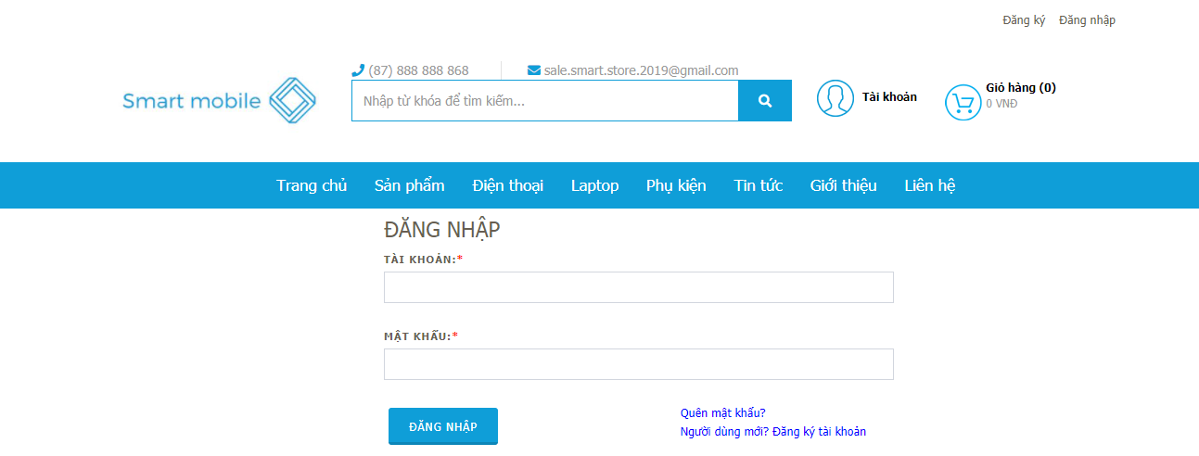

Testcase ID | Test Scenarin | Testcase | Test Steps | Test Data | Expected Result | Actual Result | Pass/ Fail |  | Ngày test |  | Tester
 |  |  |  |  |  |  | Round 1 | Round 2 | Round 1 | Round 2
TC01 | Textbox 'Tài khoản' | Tên tài khoản bỏ trống | 1. Không nhập giá trị vào textbox 2. Nhấn TAB để chuyển sang 'Mật khẩu' |  | Hiển thị thông báo lỗi: 'Chưa nhập tên tài khoản' | Hiển thị thông báo lỗi: ' Tài khoản không tồn tại' | Fail | Pass | 2021-03-31 | 2021-04-01 | Thắng
TC02 |  | Tên tài khoản nhập sai | Nhập sai tên tài khoản đã đăng kí |  | Hiển thị thông báo lỗi: 'Tên tài khoản sai' | Hiển thị thông báo lỗi: ' Tài khoản không tồn tại' | Fail | Pass | 2021-03-31 | 2021-04-01 | Thắng
TC03 |  | Tên tài khoản chưa đăng kí | Nhập tên tài khoản chưa đăng kí |  | Hiển thị thông báo lỗi:'Tên tài khoản không tồn tại' | Hiển thị thông báo lỗi: ' Tài khoản không tồn tại' | Pass | Pass | 2021-03-31 | 2021-04-01 | Thắng
TC04 |  | Tên tài khoản đúng | Nhập vào tên tài khoản đã đăng kí |  | Đăng nhập thành công | Hiển thị trang chủ chính | Pass | Pass | 2021-03-31 | 2021-04-01 | Thắng
TC05 | Textbox 'Mật khẩu' | Mật khẩu bỏ trống | 1.Không nhập giá trị vào textbox 'Mật khẩu' 2. Nhấn button 'Đăng nhập' |  | Hiển thị thông báo lỗi: ' Chưa nhập mật khẩu' | Hiển thị thông báo lỗi: ' Sai mật khẩu' | Fail | Pass | 2021-03-31 | 2021-04-01 | Thắng
TC06 |  | Mật khẩu sai | Nhập sai mật khẩu |  | Hiển thị thông báo lỗi: 'Mật khẩu sai' | Hiển thị thông báo lỗi: ' Sai mật khẩu' | Pass | Pass | 2021-03-31 | 2021-04-01 | Thắng
TC07 |  | Mật khẩu đúng | Nhập vào mật khẩu đúng (như đã đăng kí) |  | Sau khi nhấn button 'Đăng nhập' thì xuất hiện trang chủ chính' | Hiển thị trang chủ chính | Pass | Pass | 2021-03-31 | 2021-04-01 | Thắng
TC08 | Button 'Đăng nhập' | Kiểm tra button có hoạt động không | Sau khi nhập 'Tên tài khoản' và 'Mật khẩu' đúng, thì nhấn 'Đăng nhập' |  | Đăng nhập thành công, hiển thị trang chủ chính | Hiển thị trang chủ chính | Pass | Pass | 2021-03-31 | 2021-04-01 | Thắng
TC09 |  | Kiểm tra sau khi nhập nhấn 'ENTER' có đăng nhập được không | Sau khi nhập 'Tên tài khoản' và 'Mật khẩu' đúng, nhấn phím ENTER |  | Đăng nhập thành công, hiển thị trang chủ chính | Không đăng nhập được | Fail | Pass | 2021-03-31 | 2021-04-01 | Thắng
TC10 |  | Kiểm tra button có hoạt động không | Sau khi nhập 'Tên tài khoản' và 'Mật khẩu' đúng, thì nhấn 2 lần TAB, rồi nhấn phím ENTER |  | Đăng nhập thành công, hiển thị trang chủ chính | Hiển thị trang chủ chính | Pass | Pass | 2021-03-31 | 2021-04-01 | Thắng

Test_Account
Project Name | Xây dựng Website Smart Mobile
Module Code | Form Tài khoản

 | Passed | Failed | Untested | Blocked | Test Case Total
Round 1 | 2 | 0 | 0 | 0 | 2
Round 2 | 0 | 0 | 0 | 0 | 0
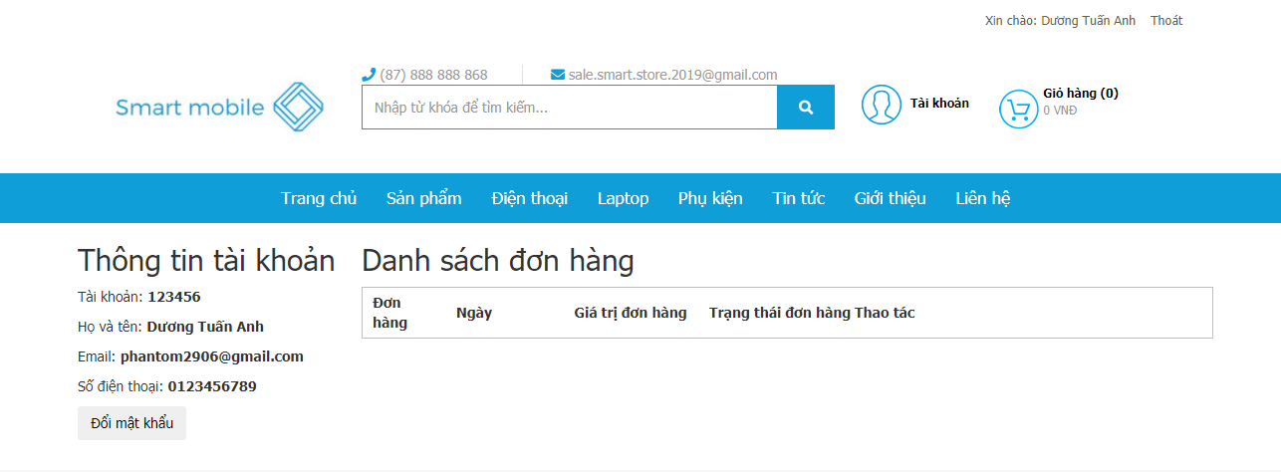

Testcase ID | Test Scenarin | Testcase | Test Steps | Test Data | Expected Result | Actual Result | Pass/ Fail |  | Ngày test |  | Tester
 |  |  |  |  |  |  | Round 1 | Round 2 | Round 1 | Round 2
TC01 | Button 'Đổi mật khẩu' | Trỏ chuột vào 'Đổi mật khẩu' có hiển thị ra form sản phẩm không | Trỏ chuột vào 'Đổi mật khẩu' |  | Hiển thị ra form Đổi mật khẩu | Hiển thị ra form sản phẩm | Pass |  | 2021-03-31 | 2021-04-01 | Tuấn Anh
TC02 | Hyperlink 'Thoát' | Trỏ chuột vào 'Thoát' có đăng xuất khỏi tài khoản trở về trang chủ không | Trỏ chuột vào 'Thoát' |  | Đăng xuất tài khoản trở về trang chủ | Đăng xuất tài khoản trở về trang chủ | Pass |  | 2021-03-31 | 2021-04-01 | Tuấn Anh

Test_Cart
Project Name | Xây dựng Website Smart Mobile
Module Code | Form giỏ hàng

 | Passed | Failed | Untested | Blocked | Test Case Total
Round 1 | 4 | 2 | 0 | 0 | 6
Round 2 | 6 | 0 | 0 | 0 | 6
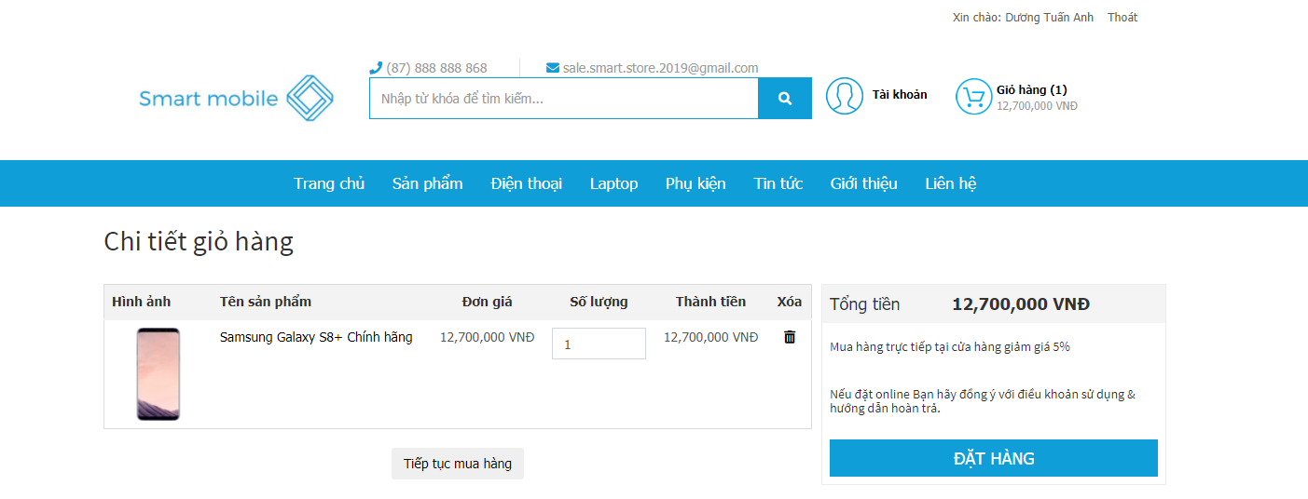

Testcase ID | Test Scenarin | Testcase | Test Steps | Test Data | Expected Result | Actual Result | Pass/ Fail |  | Ngày test |  | Tester
 |  |  |  |  |  |  | Round 1 | Round 2 | Round 1 | Round 2
TC1 | Page ' Giỏ hàng' | Kiểm tra giỏ hàng có hiển thị đầy đủ sản phẩm đã chọn, thông tin chi tiết | 1. Chọn sản phẩm vào giỏ hàng, chọn số lượng 2. Bấm vào 'Giỏ hàng ' |  | Hiển thị danh sách sản phẩm, thông tin chi tiết, thành tiền… | Hiển thị khi chọn samsung với số lượng 10,thông tin,danh sách(thành tiền và xóa sp) | Pass | Pass | 2021-03-31 | 2021-04-01 | Hà
TC2 | Checkbox ' Xóa sản phẩm' | Kiểm tra checkbox có hoạt động không | Nhấn chọn vào ô checkbox |  | Hiển thị dấu tick màu xanh | Hiển thị thông báo xóa thành công | Fail | Pass | 2021-03-31 | 2021-04-01 | Hà
TC3 | Button ' Xóa sản phẩm ' | Kiểm tra button có hoạt động không | 1. Bấm chọn sản phẩm cần xóa 2. Nhấn button ' Xóa sản phẩm' |  | Sản phẩm được chọn được xóa khỏi giỏ hàng | Hiển thị thông báo xóa thành công (chọn samsung với số lượng 10) | Pass | Pass | 2021-03-31 | 2021-04-01 | Hà
TC4 |  | Chưa chọn sản phẩm cần xóa có xóa được không | 1. Vào giỏ hàng sau khi chọn sản phẩm 2. Không chọn sản phẩm cần xóa 3. Bấm button ' Xóa sản phẩm' |  | Hiển thị thông báo ' Chọn sản phẩm cần xóa' | Hiển thị không xóa được | Fail | Pass | 2021-03-31 | 2021-04-01 | Hà
TC5 | Button 'ĐẶT HÀNG' | Kiểm tra xem chưa đăng nhập có đặt hàng được hay không | 1. Thêm sản phẩm cần mua vào giỏ hàng 2. Nhấn vào giỏ hàng của tôi 3. Bấm vào thanh toán |  | Hiển thị thông báo ' Vui lòng đăng nhập trước khi thanh toán ' | Hiển thị thông báo 'vui lòng đăng nhập trước khi thanh toán' | Pass | Pass | 2021-03-31 | 2021-04-01 | Hà
TC6 |  | Kiểm tra xem đăng nhập rồi có thanh toán được hay không | 1. Đăng nhập 2. Thêm sản phẩm cần mua vào giỏ hàng 3. Nhấn vào giỏ hàng của tôi 4. Bấm vào thanh toán |  | Hiển thị sang trang thanh toán | Hiển thị sang trang thanh toán | Pass | Pass | 2021-03-31 | 2021-04-01 | Hà

